关系图
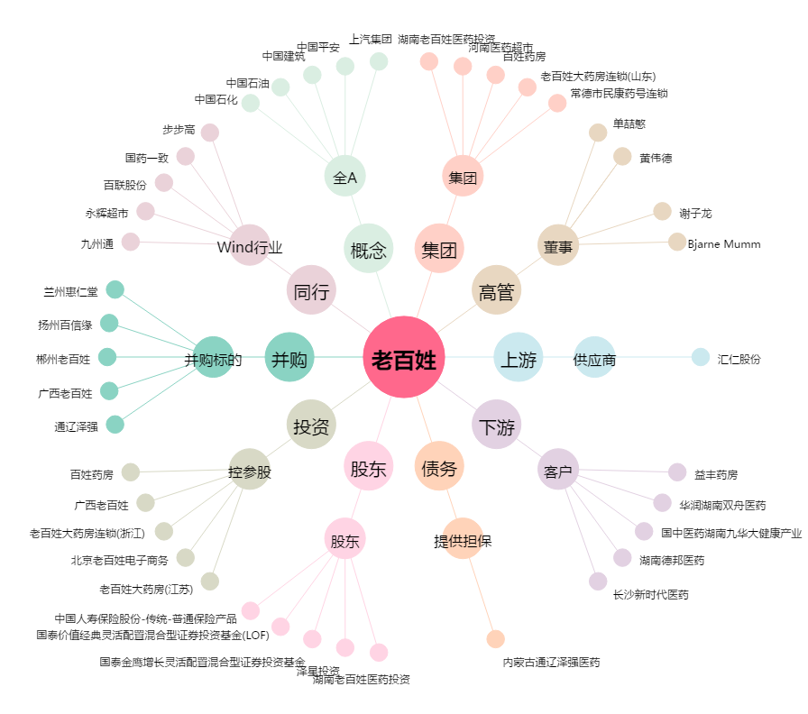
老百姓[603883.SH] - 关系概览图

